상품제안서
분리형 거치톡(에폭시) | 상품코드: F27473

 |  |  |  |  |  |  | 02-412-0044 | www.easy1.co.kr
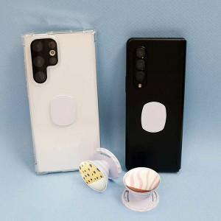

【상세/제작정보】 | ＊투명바디 공급가 확인부탁드립니다.

【인쇄/포장옵션】 | 에폭시 / 브리스터케이스

【공급단가】 | 수량 | 200~ | 500~ | 1,000~ | 3,000~ | 5,000~
*VAT별도 | 단가 | 800원 | 790원 | 770원 | 740원 | 710원

【상품 URL】 | https://dev.easy1.co.kr:443/src/goods_detail.php?gdno=27473

